상품제안서
아이리버 아로마 가습기 | 상품코드: S37932

 |  |  |  |  |  | 02-713-8555 | www.synergygift.co.kr
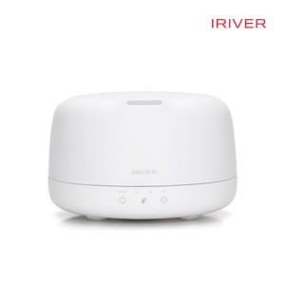

【상세/제작정보】 | 1L 대용량 수조탑재로 최대 20시간 연속사용, LED컬러 무드등 기능

【인쇄/포장옵션】 | 레이저 / 포장지포장

【공급단가】 | 수량 | 20~ | 100~ | 300~ | 500~
*VAT별도 | 단가 | 30,400원 | 27,900원 | 26,900원 | 26,300원

【상품 URL】 | https://www.synergygift.co.kr:443/src/goods_detail.php?gdno=37932

